상품제안서
물방울블루물티슈 10매(홍보용) | 상품코드: S10926

 |  |  |  |  |  |  | 02-713-8555 | www.synergygift.co.kr
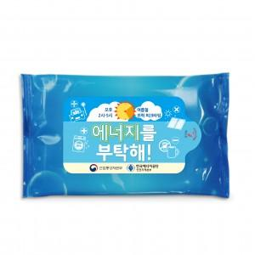

【상세/제작정보】 | 1000개 이상부터 사각라운드 스티커가 부착됩니다.(원하는디자인) 5000개이상부터는 물티슈 개구부에 라벨스티커가 부착됩니다. 원하시는 디자인으로 작업해드립니다.

【인쇄/포장옵션】 | 스티커 / 비규격미포장

【공급단가】 | 수량 | 1,000~ | 2,000~ | 3,000~ | 5,000~ | 10,000~
*VAT별도 | 단가 | 170원 | 160원 | 160원 | 150원 | 150원

【상품 URL】 | https://www.synergygift.co.kr:443/src/goods_detail.php?gdno=12121

